主要公式
速度计算条件
电机步距角(度) |  | 1.8
细分 |  | 256
MRES |  | 0
电机转一圈的微步数Count |  | 51200
时钟频率(Hz) |  | 16,000,000
a/AMAX= |  | 0.0022737367544 | 注：这是转换倍数
AMAX/a= |  | 439.80465111 | 注：这是转换倍数

实际转速(rpm)和速度相关寄存器(VSTART、V1、VMAX、VSTOP)之间的换算，以VMAX举例
V(RPM)： | 342 | VMAX： | 306016 | 对应转速(RPS)： | 5.7 | 对应相同细分时步进频率(Hz) | 291840 | 对应整步时步进频率(Hz) | 1140
VMAX： | 1678 | V(RPM)： | 1.8753111362 | 对应转速(RPS)： | 0.031255185604 | 对应相同细分时步进频率(Hz) | 1600 | 对应整步时步进频率(Hz) | 6

实际加速度a和加减速相关寄存器(A1、AMAX、DMAX、D1)之间的换算，以AMAX举例
A(RPS/S)： | 0.0033489797668 | AMAX： | 1
AMAX： | 30000 | A(RPS/S)： | 68.212102633 | 加速过程的时间 | 0.083562883711

速度阈值(rpm)，和速度阈值相关寄存器(TSTEP、TPWMTHRS、TCOOLTHRS、THIGH)之间的换算公式其实是一样的，下面以TPWMTHRS寄存器举例
设定堵转速度阈值(rpm) | 261 | 堵转速度阈值(ppt) | 233539 | TPWMTHRS(0x13) | 72
TPWMTHRS(0x13) | 261 | 堵转速度阈值(ppt) | 64280.521073 | V(RPM)： | 71.83908046
注： 1、黄色单元格是数据输入框，里面没有公式。 2、细分在可芯片的CHOPCONF寄存器的MRES参数设置。如果MRES参数为0，是256细分；如果1，是128细分，如果2，是64细分，依次递减；如果值为8，电机整步运行。 3、TMC5系列芯片都有个CLK引脚，如果此引脚接GND，则使用内部时钟。 TMC5160内部时钟频率典型值 12MHz； TMC5240、TMC5272芯片的内部时钟频率 12.5MHz； TMC5130、TMC5041、TMC5072芯片内部时钟频率 13.2MHz； 如果用评估板套件测试，时钟频率都是 16MHz。 4、如果需要接外部时钟，把外部时钟源提供给CLK引脚。可有有源晶振提供，或由MCU提供。 5、时钟频率会影响电机转速，例如VMAX寄存器配置一样，时钟频率不一样，电机实际转速会不一样。

下面是具体公式
1、末速度ωt、初速度ω0、时间和行程S之间的关系
$$ω_{t}=2∗S÷t−ω_{0}$$

2、加速度a、末速度ωt、初速度ω0、时间t之间的关系
$$a=\left(ω_{t}−ω_{0}\right)÷t$$

3、实际转速ω(rps)和速度相关寄存器(VSTART、V1、VMAX、VSTOP)之间的换算，以VMAX举例
$$ω=VMAX∗f_{clk}÷2^{24}÷Count$$
$$VMAX=ω∗Count∗2^{24}÷f_{clk}$$

4、实际加速度a和加减速相关寄存器(A1、AMAX、DMAX、D1)之间的换算，以AMAX举例
$$a=AMAX∗f_{clk}^{2}÷2^{41}÷Count$$
AMAX$=a÷f_{clk}^{2}∗2^{41}∗Count$

6点斜坡举例
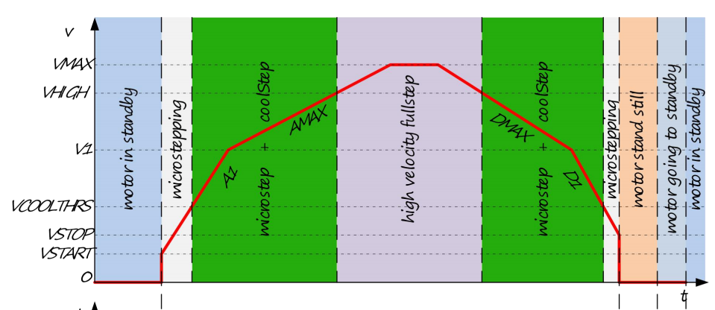

电机步距角 |  | 1.8
细分 |  | 256
MRES |  | 0
一圈需要的微步数Count |  | 51200
时钟频率(Hz) |  | 16000000
注：上面可以不修改，会同步《主要公式》工作簿里的 C2:C6 单元格内容

行程S | (ustep) | 圈数 | 时间(sec)
加速1阶段 | 1000 | 0.01953125 | 0.1
加速2阶段 | 3996 | 0.078046875 | 0.15
匀速阶段 | 51200 | 1 | 1.5384615385
减速1阶段 | 6127.2 | 0.119671875 | 0.23
减速2阶段 | 4101.9550323 | 0.080116309226 | 0.41

小计 | 66425.155032 |  | 2.4284615385

$$S=V_{VSTART} t+\frac{1}{2}a_{A1} t^{2}$$
加速1阶段 | 已知第1段的行程，时间，VSTART=0，求A1和V1
 | 根据公式：

A1$=a_{A1}÷f_{clk}^{2}∗2^{41}∗Count$
 | 算出 | 实际加速度aA1(rotations/(s^2)) |  | 3.90625
 | 根据公式：

$$V_{V1}=V_{VSTART}+a_{A1} t$$
 | 算出 | 寄存器A1(ppt2) |  | 1717.9869184 | 取整 | 1718
 | 根据公式：

$$V1=ν_{V1}∗Count∗2^{24}÷f_{clk}$$
 | 算出 | 实际转速VV1(rps) |  | 0.390625
 | 根据公式：

$$V1=\sqrt{STEP∗A1∗256}$$
 | 算出 | 寄存器V1(ppt) |  | 20971.52 | 取整 | 20972
 | 也可根据公式：

 | 算出 | 寄存器V1(ppt) |  | 20971.52 | 取整 | 20972

$$S=V_{V1} t+\frac{1}{2}a_{AMAX} t^{2}$$
加速2阶段 | 已知第2段的行程、时间、V1，求AMAX和VMAX
 | 根据公式：

AMAX$=a_{AMAX}÷f_{clk}^{2}∗2^{41}∗Count$
 | 算出 | 实际加速度aAMAX(rotations/(s^2)) |  | 1.7291666667
 | 根据公式：

$$V_{VMAX}=V_{V1}+a_{AMAX} t$$
 | 算出 | 寄存器AMAX(ppt2) |  | 760.49554255 | 取整 | 760
 | 根据公式：

$$VMAX=ν_{VMAX}∗Count∗2^{24}÷f_{clk}$$
 | 算出 | 实际转速VVMAX(rps) |  | 0.65
 | 根据公式：

 | 算出 | 寄存器VMAX(ppt) |  | 34896.60928 | 取整 | 34897

$$S=V_{VMAX} t$$
匀速阶段 | 第3段是匀速运动。根据行程求出时间，或根据时间求出行程
 | 根据公式：

 | 算出 | 需要时间t(sec) |  | 1.5384615385

$$S=V_{VMAX} t+\frac{1}{2}a_{DMAX} t^{2}$$
$$V_{V1}=V_{VMAX}+a_{DMAX} t$$
减速1阶段 | 第4段的VMAX、V1、行程和时间已经确定，根据公式求出减速度aDMAX，再求出寄存器DMAX，也会影响行程
 | 根据公式：

 | 算出 | 实际减速度aDMAX(rotations/(s^2)) |  | -1.1277173913
 |  | 寄存器DMAX(ppt2) |  | 495.97535383 | 取整 | 496
 |  | 实际转的圈数(rotations) |  | 0.119671875
 |  | 实际行程(ustep) |  | 6127.2

$$ν_{VSTOP}=VSTOP∗f_{clk}÷2^{24}÷Count$$
减速2阶段 | 根据第5段的行程、时间、V1和VSTOP=10，可求出减速度aD1，再求出寄存器D1，也会影响行程
 |  | 寄存器VSTOP(ppt) |  | 10
 | 根据公式：

$$V_{VSTOP}=V_{V1}+a_{D1} t$$
$$S=V_{V1} t+\frac{1}{2}a_{D1} t^{2}$$
 | 算出 | 实际VVSTOP速度(rps) |  | 0.00018626451492
 | 根据公式：

 | 算出 | 实际减速度aD1(rotations/(s^2)) |  | -0.95228959874
 |  | 寄存器D1(ppt2) |  | 418.82139473 | 取整 | 419
 |  | 实际转的圈数(rotations) |  | 0.080116309226 | 0.080116309226
 |  | 实际行程(ustep) |  | 4101.9550323

T型斜坡计算
说明： 1、这表是用于计算梯型加减速运动轨迹。 2、可从黄色背景单元格的输入参数，这种单元格没有公式。 3、推导公式依据加速度计算公式，这是初中物理的知识。 4、用这表格，可先确认好三个运动阶段的需要行程和时间，去计算目标位置（相对位移）、AMAX寄存器、VMAX寄存器、DMAX寄存器的值。这表格也支持修改VSTART寄存器和VSTOP寄存器。 5、其中匀速运动阶段，只能根据时间计算位移，或者根据位移计算时间。 6、TMC5240的内部时钟典型值是12.5MHz。芯片的时钟频率会影响速度、加速度计算。 |  |  |  |  |  |  | 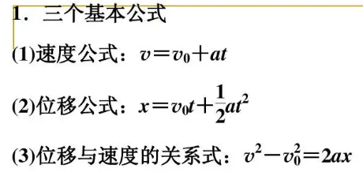

表1、填入基本参数
电机步距角(°) |  | 1.8
细分 |  | 256
MRES |  | 0
一圈需要的微步数Count |  | 51200
时钟频率(Hz) |  | 16,000,000
注：上面可以不修改，会同步《主要公式》工作簿里的 C2:C6 单元格内容

表2、填入每段运动需要的行程和花费时间
 | 行程(微步数) | 对应的圈数 | 花费时间(S)
加速阶段 | 4,000 | 0.078125 | 0.05
匀速阶段 | 591,680 | 11.55625 | 2 | 提示：根据我的计算步骤，匀速阶段只能根据行程求时间，或者根据时间求出行程
减速阶段 | 4,000 | 0.078125 | 0.1
$$ω=VMAX∗f_{clk}÷2^{24}÷Count$$
小计： | 599,680 | 11.7125 | 2.15
$$VMAX=ω∗Count∗2^{24}÷f_{clk}$$
VSTART(0x23)寄存器的值 |  | 0 | 对应转速（rps） | 0
VSTOP(0x2B)寄存器的值 |  | 10 | 对应转速（rps） | 0.00018626451492 | 注意：VSTOP寄存器的值不建议设置为0，至少要是10

$$a=AMAX∗f_{clk}^{2}÷2^{41}÷Count$$
AMAX$=a÷f_{clk}^{2}∗2^{41}∗Count$
$$S=V_{VSTART} t+\frac{1}{2}at^{2}$$
表3、根据表1、表2的参数推导AMAX、VMAX、DMAX寄存器的值
加速阶段 | 已知加速阶段的行程所对应的圈数，花费时间，VSTART，可确定加速度和最大速度
 | 根据公式：

$$V=V_{VSTART}+at$$
 | 可确认 | 加速度a(rps/s) |  | 62.5 | 对应的AMAX寄存器的值，并取整 | 27,488
 | 根据公式：

 | 可确认 | 最大转速(rps) |  | 3.125 | 对应的VMAX寄存器的值，并取整 | 167772

$$S=V_{VMAX} t$$
匀速阶段 | 匀速运动阶段，已知最大速度，可根据行程求出时间，或根据时间求出行程
 | 根据公式：

 | 可确认 | 根据位移计算需要时间t(s) |  | 3.698
 | 或者确认 | 根据花费时间计算转动圈数 |  | 6.25 | 这里圈数对应的位置数 | 100000000

$$V_{t}^{2}−V_{0}^{2}=2as$$
减速阶段 | 最后确认减速阶段过程。上面已经确认好最大速度，停止速度，花费时间，和行程S，可确认减速阶段的DMAX寄存器
 | 根据公式：

 | 可确认 | 减速度a(rps/s) |  | 62.499999778 | 对应的DMAX寄存器的值，并取整 | 27488

